מפגש 1
ניתוח מידע עסקי ממוחשב - Excel - עם שייקה: סמסטר 2025א, מפגש 1 |  |  |  |  |  |  | 2025-03-04

מנהלות:
הקורס עוסק ב-Excel, החל מהבסיס ועד לרמה סבירה של ניתוחים בסיסיים.
הקורס מבוצע במתכונת מקוונת - מפגשים חיים (שגם יוקלטו) איתי, לצד התקדמות עצמאית שלכם במערכת הסילה.

כל בוחן ניתן יהיה לביצוע 3 פעמים, כאשר מענה נכון על 4 שאלות בכל בוחן - יוביל לקבלת ציון 100 בבוחן.
הקורס מתחיל בהיבטים מאד טכניים - של ״מה זה גיליון Excel״ בכלל, ורק אז צולל פנימה לעולם הנוסחאות והמידע.
כל התכנים הכתובים של מפגשי התמך - יוקלדו ויסוכמו על ידי באופן מלא ועולה לאתר עד לסוף היום.
כמו כן - מעבר לתרגילים במערכת ה - Sylla - אוסיף גם תרגילים לאחר כל מפגש עם פתרון מלא לתרגול עצמי.
זה מאד חשוב! מדוע?
משום שהבחנים והשאלות ב-Sylla שואלים בעיקר על העקרונות / התאוריה / הכלים.
היישום עצמו - שיהיה חלק המרכזי במבחן - חייב להתבצע ב-Excel. |  |  |  |  | לומדים גם מהמפגשים והאקסל המרכז הזה, וגם מהסילה
*תמיכה -* אם סטודנטים נתקלים בבעיה טכנית בסילה יש להפנות אותם לתמיכה. הפרטים מופיעים באתר - כתובת המייל sylla@webacademix.co.il או בטלפון 03-9151151, בימים א-ה בין השעות 09:00-16:00

הבחינה עצמה
הבחינה מורכבת מ-20 שאלות אמריקאיות (רבות ברירה). |  |  |  | הבחינה ״רגילה״ - לא על גבי מחשב.
חלק מסוים מהשאלות יכול להיות תיאורטי (לגבי זיהוי סוג הכלי או סוג הפונקציה לביצוע פעולה מסוימת),
אבל רוב השאלות תהיינה ״מעשיות״ = מציגים צילום מסך של Excel, ויש לבחור באפשרות הנכונה כדי לבצע פעולה
מסויימת.

ההבדל שבין הבחינה ל-Skillset
בשונה ממבוא למערכות מידע, שהוא קורס תיאורטי, כאן הקורס הוא יישומי לגמרי. במיוחד למי שאין לו רקע משמעותי
ב-Excel, הקורס נותן כלים פרקטיים חשובים מאד לשוק העבודה.
כי ״ללמוד למבחן״ = זה ״דפוק״ במובן זה שאני רוצה לצאת מהקורס כשאני מניב ממנו את המיטב - כשאני יוצא
החוצה לריאיון עבודה, אני יודע בדיוק מה להסביר ומה לעשות ואיך לפתור בעיות וניתוחים בסיסיים.
זו גם הסיבה שאני אעמול בנפרד על עוד תרגילים / יישומים / חומרים שיעזרו לכם להתנסות בהקשרים רלוונטיים
לאורך הסמסטר.

חומרי הקורס
לצד החומרים שבסילה, חומרי המפגשים שלנו ירוכזו בקובץ Excel אחד (הנוכחי), שכל שיעור בו יופיע בגיליון נפרד.
החומרים והשאלות שבסילה - רלוונטיים מאד גם ללמידה וגם לבחינה, אך אינם מייצגים את החומר העיקרי עליו
תבחנו ומדוע? כי הסילה מציגה עקרונות ברמה בסיסית / מושגית (בהחלט חלק מהמבחן - חלק לא גדול) והמטרה שלנו
היא בסופו של יום (ובזה נתמקד במפגשים) היא לדעת ליישם, לפתור בעיות, לעבוד תכל׳ס.

מכאן נתחיל את התוכן המקצועי

יחידות 1-2: Excel - מי אתה, מה אתה, כיצד אתה בנוי

תוכנת Excel - כוללת ״טבלה אינסופית״.
כלומר היא כוללת ״הכנה״ לתיעוד ועיבוד נתונים בטבלאות - שהן בדרך כלל הכלי לעיבוד ותיעוד נתונים
בעולם מערכות המידע.

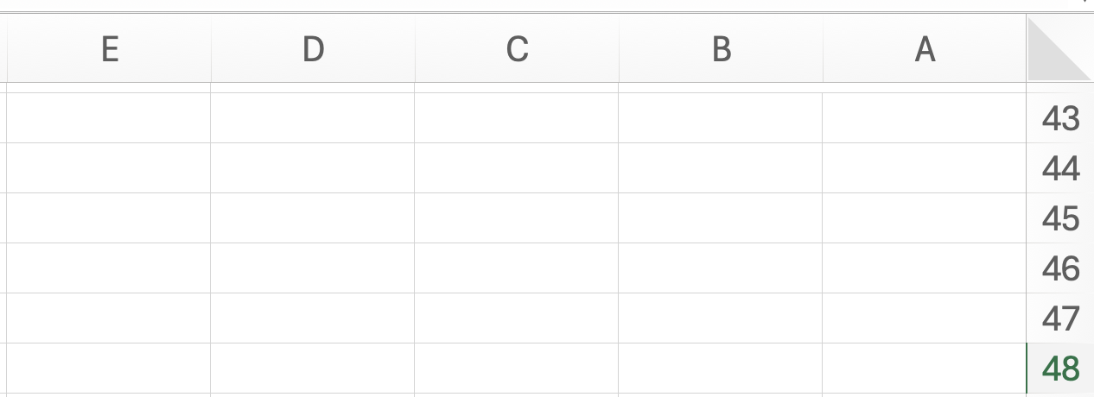
 |  | עמודות (באותיות ABC): נקראים גם ״שדות״
 |  |  |  |  |  |  | טיפ:
 |  |  |  |  |  |  | שינוי כיוון הגיליון -
 |  |  |  |  |  |  | עברית (מימין לשמאל)
 |  |  |  |  |  |  | מול אנגלית (משמאל לימין)
 |  |  |  |  |  |  | ולהפך:
שורות |  |  |  |  |  |  | פריסת עמוד או Page Layout
C46
נקראות גם |  |  |  |  |  |  | ואז לחיצה על:
״רשומות״
במספרים

כאשר משלבים את אות העמודה (משמאל) ואת מספר השורה (מימין), למשל: C46, עוסקים בתא ספציפי - יחידת נתונים.

הדגמה - טבלת נתונים ראשונית באקסל, שורה, עמודה, ותא

חברת ״דניאל״ בע״מ עוסקת בחימום נקניק לארגונים גדולים. לפניכם טבלת נתונים שהתקבלה לגבי מכירות
החברה וערכים נוספים:

שם הלקוח | יח׳ נקניק | סך המכירה | סכום שנגבה | יתרה לתשלום
דין מעיים | 70 | 40000 | 40000
שיר נקניקים | 80 | 30000 | 23000
ירין צ׳וריסוס | 120 | 28000 | 22000
הראל ניטריט | 200 | 42000 | 14000
מעיין על האש | 150 | 38000 | 35000

שאלת מבוא 1
מהו התא שבו מופיע סכום המכירה ל״דין מעיים״ (כיצד נפנה לערך המוצג בתא הצהוב)?
א. C66
ב. 66C
ג. תשובות א ו-ב נכונות, כי שתיהן כוללות גם את אות העמודה וגם את מספר השורה
ד. C
ה. כל יתר התשובות שגויות

התשובה: א. כל תא מוגדר כיחידת מידע העומדת בפני עצמה, שהפניה אליה (״הכתובת שלה״) מורכבת מהאות של
העמודה הרלוונטית (משמאל), ומימינה - המספר של השורה המתאימה.

שאלת מבוא 2
מה הקטע לבנות טבלה כזו ב-Excel? הרי אפשר לבנות טבלה כזו גם ב-Word! |  |  |  |  |  | בגסות: וורד מטומטם ועוסק בטקסט והצגה בלבד

ב-WORD אורך הטבלאות מוגבל - לאור הפיצול לעמודים. ב-Excel, הצגת הטבלה היא רציפה, ומאפשרת שימוש
בנתונים רבים. אנחנו בקורס שלנו ננתח בעיקר טבלאות קטנות (כדי שיהיה קל לראות אותן בעין ולהבין) אך ברמה
העסקית ברור שצריך לעבד נתונים רבים, ו-Excel עוזר בכך.
ב-WORD הטבלה היא ״טיפשה״. מאד קשה להכווין לתא ספציפי שלה (כי אין כתובות - הגדרות שורה ועמודה
לפי אות ומספר) ויותר מזה - לא ניתן לבצע פעולות על ערכי התאים.
נדגים. נניח שבטבלה להלן אני רוצה לדאוג לחשב את היתרה לתשלום, שהיא ההפרש הפשוט בין סך המכירה
לבין הסכום שנגבה. ב-Excel אפשר לייצר את הקשר החיוני בין הערכים, כדי לאפשר חישוב זה באופן אוטומטי.

כדי להראות באופן מאד בסיסי את החישובים האפשריים ב-Excel, נעתיק לכאן את הטבלה המקורית מלמעלה.
נניח שבטבלה הזו נרצה לחשב את היתרה לתשלום שהיא ההפרש בין סך המכירה לסך הסכום שנגבה עבור כל לקוח.

שם הלקוח | יח׳ נקניק | סך המכירה | סכום שנגבה | יתרה לתשלום
דין מעיים | 70 | 40000 | 40000 | 0
שיר נקניקים | 80 | 30000 | 23000 | 7000
ירין צ׳וריסוס | 120 | 28000 | 22000 | 6000
הראל ניטריט | 200 | 42000 | 14000 | 28000
מעיין על האש | 150 | 38000 | 35000 | 3000

להלן אפשרויות רישום הפעולה:
א. יש לבצע חישוב ידני (במחשבון) של ההפרש, ואז להקליד אותו בעמודת ״יתרה לתשלום״.
ב. יש לבצע הפניה לתא C98, לרשום סימן מינוס (הפרש) ואז הפניה לתא D98.
ג. יש לבצע סיכום ידני של הנתונים של סך המכירה בתוספת הסכום שנגבה- במחשבון.
ד. כל יתר התשובות שגויות.

התשובה הנכונה: ב.
ברגע שלוחצים על סימן ״=״ אקסל יודע שמבצעים פעולה חישובית, ואם לאחר מכן רושמים C98-D98
אקסל גם יודע שמדובר בחישוב ההפרש בין שני ערכים אלו.
בנוסף, את הנוסחה הזו אפשר לשכפל / לגרור כלפי מטה; כדי לבצע חישוב דומה של ההפרש עבור
הלקוחות הבאים. כדי לעשות זאת מרחפים עם הסמן מעל הפינה השמאלית התחתונה של התיבה,
ואז לוחצים על הלחצן השמאלי, וגוררים כלפי מטה.

 |  |  |  |  |  |  | קליק עם העכבר על הנקודה הירוקה, ומבלי לעזוב -
 |  |  |  |  |  |  | גרירה כלפי מטה - ייצר שכפול של הנוסחה עבור
 |  |  |  |  |  |  | ערכי השורות הבאות.

תרגול נוסף ״ברמת מבחן בסיסית״
לפניכם נתונים בדבר המחירים של מוצרים שונים לפני משלוח, עלות משלוח ועמודה לעלות כוללת.

מוצר | מחיר לא כולל משלוח | עלות משלוח | עלות כוללת
נקניק תה | 50 | 14
נקניק מסריח | 80 | 19
נקניק סויה | 120 | 23
נקניק תורכי | 140 | 57
נקניק שייקה | 10 | 3

נדרש: מהי הנוסחה שתירשם בתא D129 ואשר תתאפשר גרירתה כלפי מטה, על מנת להשלים בצורה נכונה את הערכים
בעלות הכוללת (שהיא המחיר בתוספת עלות המשלוח)?

א. B129+C129
ב. 50+14
ג. | =129B + 129C
ד. | =B129 + C129
ה. תשובות ג ו-ד נכונות
ו. תשובות א, ג ו-ד נכונות

פתרון מפורט:
באופן כללי, כל פעולה שדורשת חישוב ו/או הפניה לתאים אחרים, דורשת התחלה של רישום של סימן = (לכן פוסלים את א).
הפעולה הספציפית שעלינו לבצע כאן - דורשת הפניה לסיכום הערכים של מחיר ועלות משלוח.
המחיר נמצא בתא B129 ועלות המשלוח בתא C129. ביניהם צריך לחבר, וחשוב לשמור על אופן רישום התא (האות משמאל, המספר מימין).
זה אומר שרק התשובה ד נכונה.

סיכום ביניים של ההדגמה:
ה-Excel הוא תוכנה ״חכמה״ שמתייחסת לטבלת נתונים באופן שמאפשר הפניה מדויקת לערכים בטבלה;
וכן לבצע מגוון רחב של חישובים ועיבודים על הנתונים בטבלה.
זאת בשונה מ-WORD שמתייחס לטבלה כאל טקסט ״טיפש״.

מושגי יסוד בסיסיים נוספים בהגדרות קובץ Excel

תא: | ערך בסיסי ספציפי, שמוגדר כשילוב של אות (עמודה) ושורה (מספר) כגון תא G128.
משבצת | ערך תא ספציפי כזה יכול לעמוד בפני עצמו או לעבוד יחד עם תאים אחרים בנוסחה או חישוב.

עמודה: | רצף תאים אנכי לאורך גיליון (או: כל התאים בכל השורות בעמודה מסוימת).
אנכי
שורה: | רצף תאים אופקי לאורך גיליון (או: כל התאים בכל העמודות בשורה מסוימת).
אופקי
גיליון: | כשאני פותח קובץ Excel, נפתח לי אוטומטית גיליון אחד או מספר גיליונות. |  |  |  |  | באנגלית - גיליון Sheet
 | כל גיליון הוא כעין ״מחברת״ נפרדת, להזנת נתונים.
 | שמות הגיליונות מופיעים בחלק הימני התחתון של המסך (או השמאלי, אם ברירת המחדל
 | היא אנגלית) וניתן לעבור ביניהם בקלות על ידי לחיצה על שם הגיליון המתאים.
 | הנה דוגמא מהקובץ שלנו - שכרגע יש בו 3 גיליונות שונים, אחד לכל מפגש.

חוברת עבודה: | קובץ אקסל שלם (Workbook) - יכול לכלול, כמובן, כמה גיליונות וכמובן הרבה מאד שורות / עמודות / תאים.

הגדרות שקשורות לאופן הזנה / כתיבה ב-Excel:

מצב Ready: |  | בגיליון העבודה, בפינה השמאלית התחתונה, קיים סטטוס שמשתנה בעקבות פעולות
 |  | שמבצעים. סטטוס של Ready (או בעברית ״מוכן״) משמעו - שלחצתי על תא כלשהו בגיליון, והוא זמין
 |  | להזנת נתונים/פעולות. אם כבר קיים מידע בתא, הזנה לתוכו במצב Ready תמחק את הקיים.

מצב Enter: |  | כשאנו מקלידים או מזינים נתונים לתא שאין בו מידע קודם - הסטטוס משתנה ל-Enter.

מצב Edit: |  | קיים מלל / נתון בתא - ורוצים להוסיף לו (בלי למחוק). נבצע דאבל קליק על התא
 |  | מוביל לאפשרות עריכת המלל (לא מחיקה / דריסה).

חשיבות סרגלי הכלים ב-Excel:
רצועה / Ribbon של כלים: |  | ה-Ribbon מייצג את החלק העליון בתפריטי קובץ ה-Excel שכולל סימנים ויזואליים
 |  | אייקונים - המהווים קיצורי דרך למגוון פעולות (נלמד בהדרגה בהמשך).

מספר תרגילים חביבים בנושא

שאלה 1
ירין מרחבי מעוניינת שדניאל ישלח לה במייל את קובץ האקסל שבו סיכם את השיעור. לטענתה, שי חופר מאד,
ולא ניתן להבין כלום מקובץ האקסל שהוא פרסם. במלים אחרות, ירין ביקשה:
א. את גיליון העבודה של דניאל
ב. את חוברת העבודה של דניאל
ג. את התא של דניאל
ד. את הStorage של דניאל
ה. כל התשובות האחרות שגויות

התשובה הנכונה: ב. בהתאם להגדרות, חוברת עבודה (Workbook) היא המונח המקצועי המייצג קובץ Excel שלם.

שאלה 2
לפניכם מספר טענות:
טענה 1: בכל גיליון Excel יכולים להיות לכל היותר 20,000 תאים של נתונים.
טענה 2: כאשר אני מזין נתונים לתא ב-Excel הסטטוס שלו במהלך ההזנה יהיה Ready
טענה 3: כאשר אני רוצה לפתוח בתוך קובץ קיים טבלת אקסל ״נקייה״ חדשה לגמרי (בלי שום דבר מעליה / מתחתיה), מדובר בפתיחת חוברת
עבודה חדשה
טענה 4: כאשר אני רוצה לפתוח בתוך קובץ קיים טבלת אקסל ״נקייה״ חדשה לגמרי, מדובר בפתיחת גיליון
עבודה חדש

הטענה / הטענות הנכונה / הנכונות:
א. טענה 1 בלבד
ב. טענות 1 ו-2
ג. טענה 2 בלבד
ד. טענות 2 ו-3
ה. טענה 4 בלבד

פתרון:

טענה 1: | בגיליון Excel ניתן לכלול הרבה יותר מ-20,000 תאים.
שגויה | בכל מקרה: לא תצטרכו בשום פנים ואופן לזכור בעל פה לבחינה כמה תאים אפשריים במקסימום.
 | טיפ ממני - מיד כשאתן רואות טענה כזו תוכלו לשלול אותה.
טענה 2: | מצב Ready מוגדר בתור מצב שבו אנו מקליקים (קליק אחד) על תא ספציפי, והתא מוכן להזנת נתונים.
שגויה | מצב Ready איננו מייצג מצב של הזנה - אתה לא ״מקליד״ - אלא ״מוכנים״ להקלדה.
 | לעומת זאת, המצב שבו מקלידים (במהלך ההזנה) הוא מצב Enter.
טענה 3: | חוברת עבודה = Workbook היא קובץ אקסל ״שלם״. אם אני רוצה לפתוח בתוך קובץ קיים גיליון חדש,
שגויה | לא מדובר בחוברת עבודה חדשה, משום שלא דנים פה בקובץ חדש.

טענה 4: | נכונה. לפתוח טבלה / משטח עבודה נקי חדש באותו קובץ משמעו - להוסיף גיליון חדש / לפתוח גיליון חדש בקובץ.

המשמעות היא שרק טענה 4 נכונה, התשובה ה.

שאלה 3
לפניכם טבלת נתונים שהכין מאור לעבודתו החדשה בתור מחמם נקניק ראשי בבנק הפועלים:

 | מס׳ עובד | מס׳ חימומי נקניקים | סניף
 | 5 | 70 | אור יהודה = הפסקה בלי עיר
 | 18 | 48 | נתיבות
 | 29 | 38 | כפר סבא
 | 33 | 29 | כפר קרע
 | 49 | 39 | חדיד
 | 102 | 14 | פיטוסי
 | 184 | 11 | מעוז הגזורים

לפניכם מספר טענות:
טענה 1: אם נצביע על תא D243 (קליק אחד על התא) ונתחיל לרשום, המלל המקורי בתא ״אור יהודה״ יימחק
טענה 2: אם נלחץ דאבל קליק על תא D243, ונתחיל לרשום, המלל המקורי בתא ״אור יהודה״ יימחק
טענה 3: אם נרצה להעתיק את הטבלה ל״שטח עבודה״ חדש ונקי באותו קובץ Excel (כדי שנשאר באותו קובץ אבל לא יוצג כלום מסביב לטבלה), נפתח תחילה גיליון חדש
טענה 4: דרך אפשרית לסכום את חימום הנקניק בסניף אור יהודה ובסניף מעוז הגזורים היא באמצעות כתיבת הנוסחה |  |  |  |  |  |  |  |  | =C243:C249

דונו בנכונות כל אחת מהטענות:
טענה 1 - נכונה: אם אני מבצע קליק אחד, אני במצב Ready. ואם אני במצב Ready, כתיבה ״תדרוס״ את הערכים המקוריים. |  |  |  |  |  |  |  |  | מסקנה:
טענה 2 - שגויה: אם נלחץ דאבל קליק על התא, אני במצב Enter. ואם אני במצב Enter, כתיבה תוסיף לערך ולא תדרוס אותו. |  |  |  |  |  |  |  |  | טענות 1 ו-3 נכונות
טענה 3 - נכונה: ״שטח עבודה חדש ונקי״ = משטח עבודה חדש שאין בו נתונים נוספים באותו קובץ = גיליון חדש באותו קובץ.
טענה 4 - שגויה: אמנם, בהחלט ניתן לסכום ערכים שונים באמצעות הפניה. אלא שההפניה לחיבור צריכה להיות: |  |  |  |  |  |  |  | ,=C243+C249

טיפים להזנת נתונים ב-Excel

הרחבות: | במידה ורוצים להרחיב שורה / עמודה, אפשר לעשות זאת בכמה דרכים.
 | נניח למשל שכללתי בטבלה מסוימת את התיאור הבא: |  |  |  |  |  |  | מק״ט | מחיר מכירה ליחידה לפני מע״מ | מחיר מכירה ליחידה כולל מע״מ
ידנית: | אפשר לגשת לשורה העליונה של העמודות, לעמוד על הגבול בין עמודה J לעמודה K, להקליק על
 | הגבול - ואז לגרור אותו שמאלה ובכך להרחיב את העמודה ״ידנית״. |  |  |  |  |  |  |  | שי הלך לגן היום איזה כיף לו | וגם דליה הלכה לגן איזה בלגן
 | בהתאם, אם נמצאים על הקו המפריד בין שורות וגוררים אותו מעלה / מטה, מרחיבים / מצמצמים
 | ידנית את גובה השורה.
אוטומטית: | לעמוד על הגבול בין העמודות / השורות, וללחוץ דאבל קליק. במצב כזה, Excel יבצע אוטומטית
 | הרחבה כדי להכיל את הערכים בעמודה.
מדויקת: | לוחצים על הלחצן הימני בכותרת העמודה, בוחרים ב״רוחב עמודה״ (Column Width) - תפתח אפשרות
 | להזין רוחב מדויק.
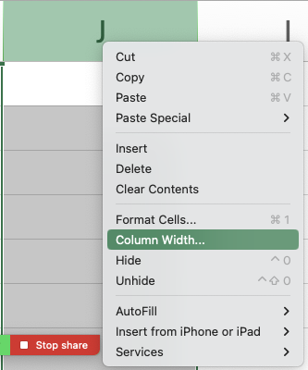

מעבר תאים: | כדי לעבור / לזוז בין תאים באמצעות המקלדת, עליי לוודא שסיימתי את ההקלדה בתא ואני במצב
 | של Ready. המעבר אפשרי באמצעות החיצים או באמצעות לחיצה על Tab (מעבר לעמודה הבאה)
 | או Shift Tab (מעבר לעמודה הקודמת).
 | במקום חץ למטה - אפשר להשתמש ב - Enter ובמקום חץ למעלה - Shift Enter.

השלמה אוטומטית: |  | נניח שאני רושם את כל המוצרים שמכרתי בתקופה מסוימת בטבלה הבאה:

 |  | שם המוצר | כמות
 |  | נקניק | 10
 |  | אייפון | 2
 |  | מלפפון | 4
 |  | נקניק

 |  | לאחר שרשמתי ״נקניק״ בפעם הראשונה, כשרציתי להזין שוב ״נקניק״ בשורה
 |  | אחרת באותה עמודה, לחצתי רק על ״נ״ ואקסל מנסה להשלים לי את המילה לערך
 |  | השלם בהתאם למה שהוזן קודם.
 |  | אפשר להתנגד להשלמה האוטומטית על ידי המשך הקלדה (וכך דורסים את ההצעה
 |  | באקסל בסימון הירוק).

הוספת שורה ועמודה: |  | פורמלית הדרך הקלה ביותר היא ללחוץ על כותרת השורה / העמודה באמצעות
 |  | קליק ימני, ולבחור ״הוספה״ (Insert).
 |  | דרך יותר טריקית ומגניבה היא
 |  | ללחוץ על מספר השורה מצד ימין, ואז:
 |  | ללחוץ על CTRL ובלי לעזוב על SHIFT ועל + (הפלוס בשורת המספרים)
 |  | או במקבוק (אם אתה עשיר): CMD ואז SHIFT ו- +.
 |  | מחיקת שורות מהירה מבצעים עם CMD ומינוס במק, או CTRL ומינוס במחשב רגיל.

סיכום ביניים ותדריך:
במפגש בסיסי מאד זה נחשפנו למבנה של קובץ ה - Excel. למדנו על הגדרות בסיסיות של שורה, עמודה, הפניות בסיסיות,
וביצענו פעולות חישוביות ראשוניות.
הראינו כיצד אפשר להזין ערכים, לדרוס ערכים, וכיצד אפשר לבצע שינויים בסיסיים ברוחב / גובה שורות ועמודות,
והוספה / מחיקה של שורות אלו.


יחד עם התדריכים ליח׳ 1 + 2 בסילה, ניתן וצריך לפתור אותן (ואת בחניהן) עד ליום א׳ הקרוב (אני בוחן אפשרות הארכה
ואעדכן בהתאם).

תרגילים נוספים של סוסים |  |  | דיגידן דיגידן

שאלה 1
לפניכם מספר טענות:
טענה 1: באמצעות ה - Ribbon ניתן לשנות את גודל הגופן, אך לא ניתן לשנות את צבעו
טענה 2: באמצעות לחיצה על שורה מסוימת, קליק ימני, ואז על הוספה / Insert, תיווצר עמודה חדשה
טענה 3: כאשר בתא מסוים יש ערך קיים, לחיצה כפולה על התא והתחלת כתיבה - תוביל לאובדן המידע בתא

הטענה / הטענות הנכונה / הנכונות:
א. טענה 1 בלבד
ב. טענה 2 בלבד
ג. טענות 1 ו-2
ד. טענה 3 בלבד
ה. הכל שטויות אכלו נקניק בקמפוס

פתרון מפורט:
טענה 1 - שגויה. ה-Ribbon (רצועת הכלים / סרגל הכלים) כולל בין היתר מגוון רחב של אפשרויות עיצוב בסיסיות, כולל שינוי גופן וצבע.
טענה 2 - שגויה. אם לוחצים על שורה מסוימת, קליק ימני - נפתח תפריט שמאפשר הוספת שורה חדשה, לא עמודה חדשה.
טענה 3 - שגויה. דאבל קליק (לחיצה כפולה) מכניס אותנו למצב עריכה Edit בתא שיש בו מידע קיים, זה אומר שכתיבה תוסיף את ההקלדה למידע בתא, ולא תדרוס / תמחק.
לכן התשובה הנכונה היא ה (כל הטענות שגויות - יש לאכול נקניק בקמפוס).

שאלה 2
לפניכם טבלת נתונים בחברת ״נועם חימום נקניק״ בע״מ:

 | חברה | מספר המסיבות | הכנסה | הוצאה | רווח
 | נייקי | 2 | 90000
 | אפל | 3 | 150000
 | טבע | 4 | 180000
 | בנק הפועלים | 7 | 120000
 | פרס | 80 | 800000

לפניכם מספר טענות:
טענה 1: אם ידוע שההוצאות בגין כל מסיבה הן 20% מגובה ההכנסה, ניתן לחשב את ההוצאה בחברת נייקי
באמצעות הביטוי: |  | D358*0.2
טענה 2: אם ישלימו את הערכים המספריים בעמודת ההוצאות, ניתן לחשב את הרווח מחברת אפל באמצעות
הביטוי: D359-E359
טענה 3: אם ישלימו את הערכים המספריים בעמודת ההוצאות, ניתן לחשב את הרווח מחברת פרס באמצעות
הביטוי: | ,=D362-E362

הטענה / הטענות הנכונה / הנכונות:
א. טענה 1 בלבד
ב. טענות 1 ו-3
ג. טענות 2 ו-3
ד. טענה 3 בלבד
ה. כל הטענות שגויות

פתרון מפורט:
טענה 1 - שגויה. למרות שהביטוי נכון עקרונית, הרי שכדי לבצע חישוב, נדרש לסמן = לפני הביטוי הכתוב.
טענה 2 שגויה - מאותה הסיבה, היעדר סימן = לפעולה חישובית.
טענה 3 - נכונה. היא בהחלט מחשבת את ההפרש עבור חברת Apple בין ההכנסות להוצאות (שזה הרווח)
ודואגת להתחיל בסימון = שמצביע על פעולה חישובית.

התשובה הנכונה: ד.

שאלה ממבחן אמיתי
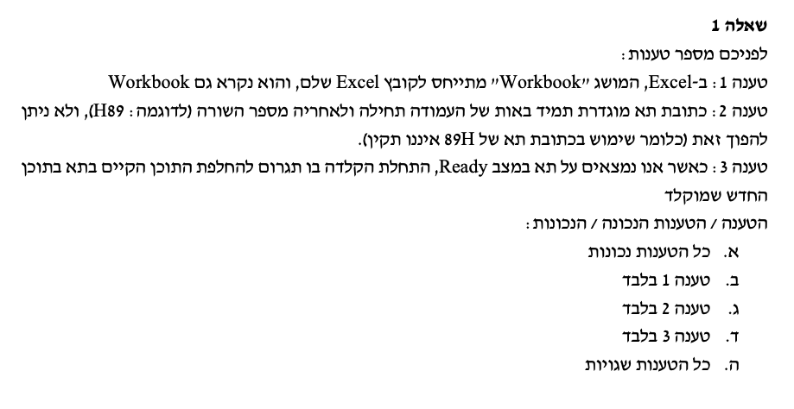

טענה 1 - נכונה כמובן. Workbook זה קובץ אקסל.
טענה 2 - נכונה גם כן. לפי הגדרת התא ואופן ההפנייה אליו, יש חשיבות לסדר (אות העמודה משמאל למספר השורה).
טענה 3 - נכונה. מצב Ready משמעו: אם תקליד אני דורס את הקיים.

שאלה ממבחן אמיתי
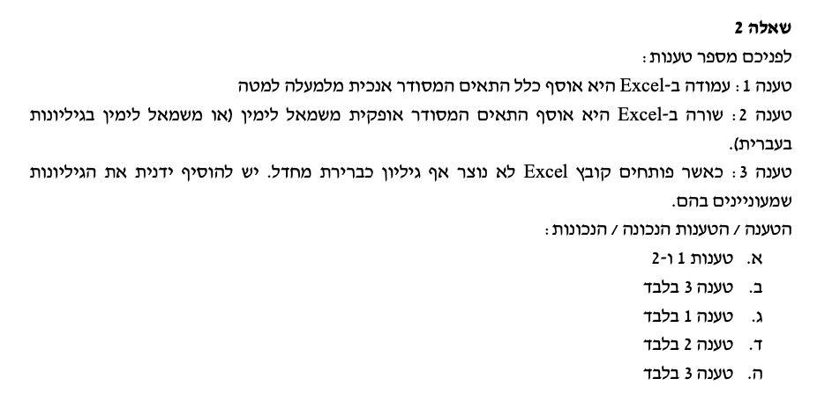

טענה 1: נכונה. עמודה = אנכי.
טענה 2: נכונה. שורה = אופקי.
טענה 3: שגויה. כאשר אני פותח קובץ אקסל (חדש / קיים) יהיה בו גיליון אחד לפחות.

התשובה: א.

שאלה ממבחן אמיתי
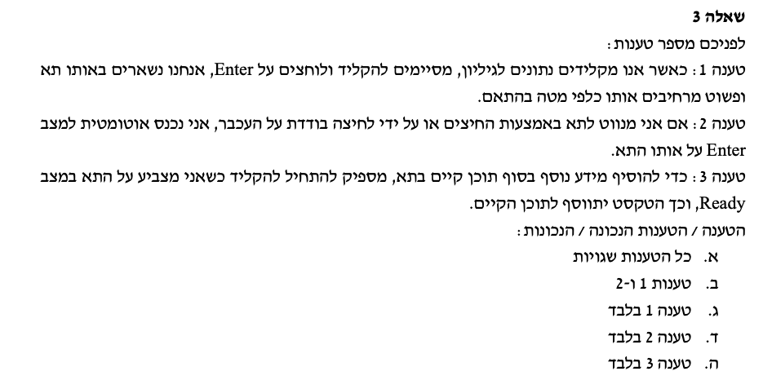

טענה 1: שגויה. כאשר מקלידים ולוחצים Enter המידע המוקלד ייקלט בתא ונעבור לתא הבא (כלפי מטה).
טענה 2: שגויה. קליק בודד על תא או ניווט אליו באמצעות החיצים מוביל להימצאות במצב Ready באותו התא.
 | מצב Enter נוצר כשאני מקליד בתא שאין בו מידע קודם (בתהליך ההקלדה)
 | וכן במצב שבו הייתי ב-Ready אבל אני מתחיל להקליד.
טענה 3: שגויה. מצב Ready משמעו שהקלדה מוחקת / דורסת את התוכן הקיים. כדי לערוך ולהוסיף מידע בסוף
הערכים המוזנים בתא - צריך דאבל קליק, לקחת את הסמן לסוף הטקסט ואז להקליד.

לפיכך כל הטענות שגויות.

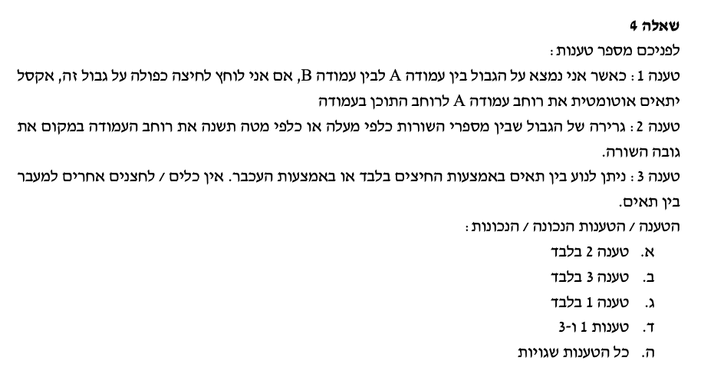

טענה 1: נכונה. דרך להרחבת עמודה באופן אוטומטי היא עמידה על גבול כותרת העמודה וביצוע דאבל קליק.
טענה 2: שגויה. גרירת הגבול שבין מספרי השורות משנה את רוחב השורה ולא את רוחב העמודה.
טענה 3: שגויה. ניתן לנוע גם באמצעות טאב, אנטר, שיפט טאב, שיפט אנטר.

התשובה: ג.

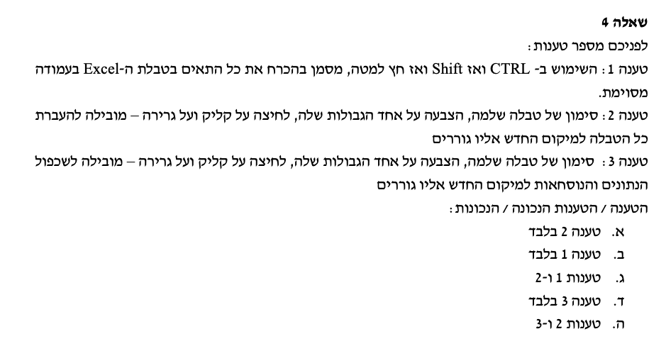

טענה 1:ֿשגויה. לא דיברנו על זה היום - אתם תראו בסילה ואנחנו נחזק את זה בסיכום בהמשך; אבל באופן כללי
אם בטבלה מסוימת אני נמצא בתא מסוים ולוחלץ על CTRL ואז על SHIFT וחץ למטה, זה אכן מסמן
עקרונית את כל התאים בהמשך; **אלא אם כן** אחד התאים ריק, ואז נבלמים בו.
המשמעות היא שלא בהכרח יסומנו כל הערכים בטבלה - כי תמיד אפשרי מצב שבו יהיה תא ריק.

טענה 2: לחיצה על גבול התא / הטווח המסומן (כפפה רקטלית) וגרירה, יוביל להעברת כל המידע המסומן לאיזור אליו גוררים, ללא שכפול.
הטענה נכונה.

טענה 3: שגויה כי טענה 2 נכונה.

התשובה א.

מפגש 2
ניתוח מידע עסקי ממוחשב - Excel - עם שייקה: סמסטר 2025ב - מפגש תמך 2 |  |  |  |  |  |  | 2025-03-11

ברצוני לנצל את הפלטפורמה כדי להבהיר שוב:
עלינו להשתמש לא רק בסילה, אלא גם בתכני מפגשי התמך.
אתם בהחלט מוזמנים ללמוד את תוכן מפגשי התמך מקבצי ה-Excel בלי לצפות בהקלטות, אך התוכן בהם מחייב
ולא ניתן להתבסס על הסילה בלבד שהיא בסיסית יותר, כמו כן מפגשי התמך לא בהכרח יכללו כל החומר בסילה.

וכעת, ללב העניין, מטרת המפגש:
א. הצגת עיצוב ערכים מספריים - ערך מספרי, מפרידי אלפים, ספרות אחרי הנקודה, סימוני ####. ערכי מטבע ושברים.
 |  | הן בעיצוב מהיר, והן על בסיס תפריט ״תאים״.
 |  | כמו כן, עיצוב ערכים אחוזיים ועיוות ה״מכפלה ב-100״.
ב. עיצוב ערכים - גלישת טקסט, alt Enter. |  |  |  |  |  |  |  | יחידה 3 | במפגש הזה
ג. עיצוב ערכים תאריכיים - פורמט DD/MM/YYYY
ד. יישומי גיליון נוכחות על בסיס פורמט שעתי - עקרון הפרשי ומכפלה ב-24 (לא עברנו במפגש, ללמוד מהסילה).
ה. שימוש בקיבועים והפניות יחסיות, הבסיס הראשוני ליישומי נוסחאות (יורחב בהמשך)
ו. עיצוב ערכים והיעדר ההשפעה על ערך התא - הדגשה, קו תחתי, נטוי, צבעים, יישור (Alignment), גלישת טקסט,
מיזוג תאים (וחסרונותיו בהיבטי מיון וסינון), מברשת עיצוב.
ז. הקפאת חלוניות |  |  |  |  |  |  |  | יחידה 4 | במפגש הבא
ח. הצגת גיליון - קווי רשת, תפריט גבולות וקווי סיכום.

שאלה 1 - עיצוב ערכים מספריים

לפניכם רשימת הזמנות של לקוח:

מק״ט | מוצר | מיקום | כמות | מחיר ליח׳ לפני מע״מ בש״ח | מחיר כולל אחרי מע״מ בש״ח
3743 | נקניק | מדף 3 | 50 | 80
1776 | סרגל | מדף 2 | 80 | 30
2628 | אייפון | מח׳ טכנולוגיה | 90 | 4000
2385 | אבטיח | דולינדה | 220 | 1000
3858 | בננה | אור יהודה | 310 | 30
1194 | תחתון | כפר קנא | 70 | 1700
1585 | אבן | ירוחם | 10 | 80

א. תמיר מנהל תפעול הנקניק בחברה הציע לשפר את עיצובה על ידי שינוי אופן ההצגה של הכותרת - באופן מודגש ומובלט.
העתיקו את הטבלה למקום אחר, ובצעו את השינוי כאמור. תעדו את צעדי העבודה.

מק״ט | מוצר | מיקום | כמות | מחיר ליח׳ לפני מע״מ בש״ח | מחיר כולל אחרי מע״מ בש״ח
3743 | נקניק | מדף 3 | 50 | 80
1776 | סרגל | מדף 2 | 80 | 30
2628 | אייפון | מח׳ טכנולוגיה | 90 | 4000 |  |  |  | סימנתי את תאי הכותרות
2385 | אבטיח | דולינדה | 220 | 1000 |  |  |  | השתמשתי בסרגל הכלים ב-B
3858 | בננה | אור יהודה | 310 | 30 |  |  |  | כדי להדגיש את שורת הכותרת
1194 | תחתון | כפר קנא | 70 | 1700 |  |  |  | וב״פח הצבע״ כדי לסמן בצבע
1585 | אבן | ירוחם | 10 | 80

ב. יעקב הביט על הטבלה בשאת-נפש (הקיא קצת בפה). לטענתו חלק מהכותרות אינן ברורות כלל, ונחתכות. במיוחד זה נכון לגבי
העמודה E שרק חלק מהמלל שלה מוצג בטבלה בפורמט הנוכחי. טפלו בבעיה באמצעות שימוש באפשרות העיצוב ״גלישת טקסט״

מק״ט | מוצר | מיקום | כמות | מחיר ליח׳ לפני מע״מ בש״ח | מחיר כולל אחרי מע״מ בש״ח
3743 | נקניק | מדף 3 | 50 | 80 |  |  |  | סימנתי את תאי הכותרת
1776 | סרגל | מדף 2 | 80 | 30 |  |  |  | שבהם המלל ״ארוך מדי״ ונקטע;
2628 | אייפון | מח׳ טכנולוגיה | 90 | 4000 |  |  |  | לחצתי:
2385 | אבטיח | דולינדה | 220 | 1000 |  |  |  | א. קליק ימני
3858 | בננה | אור יהודה | 310 | 30 |  |  |  | ב. עיצוב תאים / Format Cells
1194 | תחתון | כפר קנא | 70 | 1700 |  |  |  | ג. יישור / Allignment
1585 | אבן | ירוחם | 10 | 80 |  |  |  | ד. גלישת טקסט / Wrap Text

 |  |  |  |  |  |  |  | דרך נוספת

ג. מאי הביטה על הטבלה ואמרה: ״נראה יותר טוב כעת, אבל לא ממש מתאים לי שהמלל בכותרת עמודה E מופיע בצורה הזו.
ספציפית: הייתי רוצה שיופיע המלל: ״מחיר ליח׳״ מתחתיו ״לפני מע״מ״ ומתחתיו ״בש״ח״.

מק״ט | מוצר | מיקום | כמות | מחיר ליח׳ לפני מע״מ בש״ח | מחיר כולל אחרי מע״מ בש״ח
3743 | נקניק | מדף 3 | 50 | 80 |  |  |  | מה עשינו פה?
1776 | סרגל | מדף 2 | 80 | 30 |  |  |  | א. לחצנו על תא הכותרת - דאבל קליק.
2628 | אייפון | מח׳ טכנולוגיה | 90 | 4000 |  |  |  | ב. נכנסתי למצב עריכה / Edit.
2385 | אבטיח | דולינדה | 220 | 1000 |  |  |  | ג. העברתי את הסמן למקום שבו אני רוצה
3858 | בננה | אור יהודה | 310 | 30 |  |  |  | לחתוך את המלל (אחרי המילה ליח׳, למשל)
1194 | תחתון | כפר קנא | 70 | 1700 |  |  |  | ד. הקסם:
1585 | אבן | ירוחם | 10 | 80 |  |  |  | לחיצה על Alt שמאלי, ובלי לעזוב אותו,
 |  |  |  |  |  |  |  | לחיצה על Enter
 |  |  |  |  |  |  |  | במק: לחיצה על Option ו-Return

 |  |  |  |  |  |  |  | יתרון בהשוואה ל-Wrap Text (גלישת טקסט)
 |  |  |  |  |  |  |  | אני שולט/ת במיקום המדויק שבו המלל
 |  |  |  |  |  |  |  | יגלוש

ה. ענני הביטה על הטבלה ואמרה: ״נייס, אבל מרגיש לי שאם קיימים ערכים באלפים (למשל המחיר של אייפון, של אבטיח ושל תחתון)
הצגה כזו: 4000 ; 1000; 1700 היא פחות נעימה לעין. הייתי מעדיפה שיהיה פסיק כשיש אלפים: כלומר שיוצג 4,000; 1,000; 1,700״

מק״ט | מוצר | מיקום | כמות | מחיר ליח׳ לפני מע״מ בש״ח | מחיר כולל אחרי מע״מ בש״ח
3743 | נקניק | מדף 3 | 50 | 80 |  |  |  | התהליך היה פשוט:
1776 | סרגל | מדף 2 | 80 | 30 |  |  |  | א. סימון של כל התאים בעמודת מחיר
2628 | אייפון | מח׳ טכנולוגיה | 90 | 4,000 |  |  |  | ליח׳ לפני מע״מ.
2385 | אבטיח | דולינדה | 220 | 1,000 |  |  |  | ב. לחיצה על הלחצן הימני.
3858 | בננה | אור יהודה | 310 | 30 |  |  |  | ג. בחירה ב עיצוב תאים / Format Cells
1194 | תחתון | כפר קנא | 70 | 1,700 |  |  |  | ד. לחיצה על מספר / Number
1585 | אבן | ירוחם | 10 | 80 |  |  |  | ה. במסך שנפתח:

 |  |  |  |  |  |  |  | סימנתי ״0״ ספרות אחרי הנקודה
 |  |  |  |  |  |  |  | העשרונית;
 |  |  |  |  |  |  |  | וסימנתי ״V" בתיבה שלצידה כתוב
 |  |  |  |  |  |  |  | ״השתמש במפריד אלפים״
 |  |  |  |  |  |  |  | או: Use 1000 Seperator (,)

ו. ליטל אמרה: ״הטבלה משתפרת, אל אם יש ערכים שהם בש״ח, הייתי רוצה שלצד כל אחד מהמספרים יופיע הסימון ש״ח שיהיה נוח
וברור לקוראים״ - כלומר - ליטל מעוניינת לעצב את הערכים כערכי מטבע

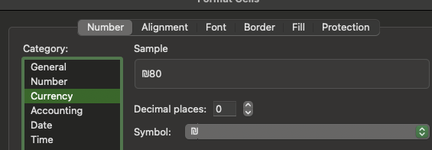
מק״ט | מוצר | מיקום | כמות | מחיר ליח׳ לפני מע״מ בש״ח | מחיר כולל אחרי מע״מ בש״ח
3743 | נקניק | מדף 3 | 50 | ₪80
1776 | סרגל | מדף 2 | 80 | ₪30
2628 | אייפון | מח׳ טכנולוגיה | 90 | ₪4,000
2385 | אבטיח | דולינדה | 220 | ₪1,000
3858 | בננה | אור יהודה | 310 | ₪30
1194 | תחתון | כפר קנא | 70 | ₪1,700
1585 | אבן | ירוחם | 10 | ₪80 |  |  | סימנתי את התאים הרלוונטיים.
 |  |  |  |  |  |  | לחצתי על:
 |  |  |  |  |  |  | א. לחצן ימני
 |  |  |  |  |  |  | ב. בחירה בעיצוב תאים / Format Cells
 |  |  |  |  |  |  | ג. בחירה במטבע / Currency
 |  |  |  |  |  |  | ד. סימון מספר ספרות אחרי הנקודה העשרונית (אם רוצים)
 |  |  |  |  |  |  | ה. בחירה בסימול הרלוונטי (אצלנו - ש״ח)

ז. תמיר קיבל את הטבלה לעיל, ומפריע לו שגבולות הטבלה לא מספיק ברורים. לטענתו, ההפרדה בין התאים חלשה (קווים אפורים,
סימפים חסרי חוט שדרה, וקשה לבנות עליהם להפרדה בין הנתונים). הוא מעוניין שנייצר גבולות טבלה מודגשים וברורים יותר.

מק״ט | מוצר | מיקום | כמות | מחיר ליח׳ לפני מע״מ בש״ח | מחיר כולל אחרי מע״מ בש״ח
3743 | נקניק | מדף 3 | 50 | ₪80 |  |  |  | סימנתי את הטבלה כולה.
1776 | סרגל | מדף 2 | 80 | ₪30 |  |  |  | לחצי על:
2628 | אייפון | מח׳ טכנולוגיה | 90 | ₪4,000 |  |  |  | א. לחצן ימני
2385 | אבטיח | דולינדה | 220 | ₪1,000 |  |  |  | ב. עיצוב תאים / Format Cells
3858 | בננה | אור יהודה | 310 | ₪30 |  |  |  | ג. גבולות / Border
1194 | תחתון | כפר קנא | 70 | ₪1,700 |  |  |  | ד. השתעשעתי עם אפשרויות הגבולות
1585 | אבן | ירוחם | 10 | ₪80 |  |  |  | שהוצגו בפניי.

 |  |  |  |  |  |  |  | דרך נוספת ומהירה (גם אם כוללת
 |  |  |  |  |  |  |  | פחות אפשרויות) היא מסרגל הכלים:
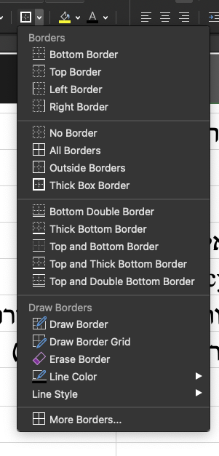

ח. לינוי דרשה שהטבלה תכלול עמודה נוספת עם תאריכי הרכישה של המוצרים השונים.
ידוע ללינוי שתאריך הרכישה של המוצר הראשון הוא 1/3/2024, ומרווח הזמן בין רכישות המוצרים הוא 12 ימים.

מק״ט | מוצר | מיקום | כמות | מחיר ליח׳ לפני מע״מ בש״ח | מחיר כולל אחרי מע״מ בש״ח | תאריך רכישה
3743 | נקניק | מדף 3 | 50 | ₪80 |  | 2024-03-01 |  | מה עשינו כאן?
1776 | סרגל | מדף 2 | 80 | ₪30 |  | 2024-03-13 |  | א. ראשית, על מנת שאקסל יקבל את הקלט
2628 | אייפון | מח׳ טכנולוגיה | 90 | ₪4,000 |  | 2024-03-25 |  | של התאריך בצורה נכונה, ויתאפשרו חישובים
2385 | אבטיח | דולינדה | 220 | ₪1,000 |  | 2024-04-06 |  | עליו, התאריך צריך להיות מוזן עם היום,
3858 | בננה | אור יהודה | 310 | ₪30 |  | 2024-04-18 |  | ואז החודש, ואז השנה - עם הפרדה של
1194 | תחתון | כפר קנא | 70 | ₪1,700 |  | 2024-04-30 |  | סלשים ״/״ ביניהם.
1585 | אבן | ירוחם | 10 | ₪80 |  | 2024-05-12 |  | אוהבים לקרוא לזה: DD/MM/YYYY
 |  |  |  |  |  |  |  | ב. לאחר הזנת התאריך הראשון בעצמי,
 |  |  |  |  |  |  |  | בתא מתחתיו, ביצעתי את הנוסחה:
 |  |  |  |  |  |  |  |  | =G158+12
 |  |  |  |  |  |  | בוצע - מטה | הנוסחה התבססה על התאריך הראשון
 |  |  |  |  |  |  | בוצע - מטה | בתא G158, והוסיפה לו 12.
 |  |  |  |  |  |  |  | ג. כאשר גררנו את הנוסחה כלפי מטה
 |  |  |  |  |  |  |  | לשורות הבאות, נוצרו אוטומטית
 |  |  |  |  |  |  |  | תאריכים נוספים רלוונטיים במרווח
 |  |  |  |  |  |  |  | של 12 ימים זה מזה.
ט. ״רעות תקני לי״ ביקשה שנשלים בצורה חכמה (על בסיס שימוש בתא עזר) את המחיר כולל מע״מ בעמודה הרלוונטית.
בצעו זאת עבורה.
 |  |  |  |  |  |  |  |  | תא עזר:
מק״ט | מוצר | מיקום | כמות | מחיר ליח׳ לפני מע״מ בש״ח | מחיר כולל אחרי מע״מ בש״ח | תאריך רכישה |  |  | שיעור המע״מ
3743 | נקניק | מדף 3 | 50 | ₪80 | ₪94.40 | 2024-03-01 |  |  | 18%
1776 | סרגל | מדף 2 | 80 | ₪30 | ₪35.40 | 2024-03-13
2628 | אייפון | מח׳ טכנולוגיה | 90 | ₪4,000 | ₪4,720.00 | 2024-03-25
2385 | אבטיח | דולינדה | 220 | ₪1,000 | ₪1,180.00 | 2024-04-06
3858 | בננה | אור יהודה | 310 | ₪30 | ₪35.40 | 2024-04-18
1194 | תחתון | כפר קנא | 70 | ₪1,700 | ₪2,006.00 | 2024-04-30
1585 | אבן | ירוחם | 10 | ₪80 | ₪94.40 | 2024-05-12

 |  | הסבר מפורט לנוסחה שגררנו: |  |  | =E178*(1+J$178)

 |  | כפלנו ב-1 ועוד שיעור המע״מ |  |  | התא שמכיל את המחיר הראשון לפני מע״מ
 |  | שנמצא בתא J178
 |  | אך כדי למנוע מ-Excel לשנות את שורת המע״מ
 |  | כאשר גוררים למטה - ״נעלנו״ את שורת המע״מ (178)
 |  | בתא העזר על ידי סימון $ לפני מספר השורה בתא זה.
 |  | סימון הדולר מבוצע על ידי Shift 4 במקום המתאים.

לסיכום:
עבדנו במפגש זה בעיקר על יחידה 3 מהסילה. ואני אשמח אם תשלימו אותה עד המפגש הבא.
היחידה כוללת כמה היבטי עיצוב נוספים מעבר לעיקריים שבחנו, ואנחנו נתייחס אליהם במיקוד של סוף סמסטר.
מעבר לכך, אפשר לנסות להתחיל להתקדם ביחידה 4, בכל מקרה, נגיע לשם בהמשך.
שלכם,
הדוקטור

ח. בצעו שימוש ב - alt enter ליצירת כותרות ברורות יותר >>> שובר שורות >>> alt שמאלי וEnter ו/או Option ו-Return (במק).
ט. הוסיפו עמודה של תאריך רכישת המוצר. הניחו כי 4 המוצרים הראשונים נרכשו ב-1/1/2024 והיתר ב-5/1/2024
ודאגו לעיצוב בפורמט תאריכי >>> כלומר כתיבת היום, סלש ״/״, כתיבת החודש, סלש ״/״ וכתיבת השנה (אפשר בפורמט מקוצר - למשל 24).

פתרון:

ב. עיצוב ערכים מספריים עם מפריד אלפים:
 | הכוונה היא: להציג ערכים באלפים עם ״פסיקים״, כלומר: ערך של 4000 יוצג כ-4,000.
 | ערך של 15000 יוצג כ-15,000.
 | הדרך לבצע את העיצוב:
 |  | לסמן את כל התאים שרוצים לעצב >>> קליק ימני >>> עיצוב תאים (Format Cells)
 |  | בתיבה שנפתחת לוחצים על ״מספר״ (Number) >>> לסמן V בתיבה: ״השתמש במפריד אלפים״ (Use 1,000 Seperator)
 |  | בנוסף, באותה תיבה, סימנתי ״0״ באפשרויות של ״מספר ספרות אחרי הנקודה העשרונית״ (ערכים שלמים)

מק״ט | מוצר | מיקום | כמות | מחיר ליח׳ לפני מע״מ בש״ח | מחיר כולל אחרי מע״מ בש״ח
3743 | נקניק | מדף 3 | 50 | 80
1776 | סרגל | מדף 2 | 80 | 30
2628 | אייפון | מח׳ טכנולוגיה | 90 | 4,000
2385 | אבטיח | דולינדה | 220 | 1,000
3858 | בננה | אור יהודה | 310 | 30
1194 | תחתון | כפר קנא | 70 | 1,700
1585 | אבן | ירוחם | 10 | 80

ג. עיצוב הטבלה כך שערכים כספיים יכללו באופן אוטומטי את הסימון ״ש״ח״ לצד כל ערך מספרי:

נסמן את התאים שבהם ערכים כספיים (מחיר ליח׳ ש״ח)
 | קליק ימני >>> עיצוב תאים (Format Cells)
 | בחירה ב״מטבע״ (Currency) >>> ניתן לבחור בסוג המטבע (אנו בחרנו ש״ח) וכן לשנות את מספר הספרות אחרי הנקודה העשרונית

מק״ט | מוצר | מיקום | כמות | מחיר ליח׳ לפני מע״מ בש״ח | מחיר כולל אחרי מע״מ בש״ח
3743 | נקניק | מדף 3 | 50 | ₪80
1776 | סרגל | מדף 2 | 80 | ₪30
2628 | אייפון | מח׳ טכנולוגיה | 90 | ₪4,000
2385 | אבטיח | דולינדה | 220 | ₪1,000
3858 | בננה | אור יהודה | 310 | ₪30
1194 | תחתון | כפר קנא | 70 | ₪1,700
1585 | אבן | ירוחם | 10 | ₪80

ד. צרו תא עזר שיכלול את שיעור המע״מ במקום סמוך לטבלה + ה. הציגו את המחיר כולל המע״מ בעמודה הנוספת הריקה בטבלה

מק״ט | מוצר | מיקום | כמות | מחיר ליח׳ לפני מע״מ בש״ח | מחיר כולל אחרי מע״מ בש״ח |  |  | שיעור מע״מ
3743 | נקניק | מדף 3 | 50 | ₪80 | ₪94.40 |  |  | 18%
1776 | סרגל | מדף 2 | 80 | ₪30 | ₪35.40
2628 | אייפון | מח׳ טכנולוגיה | 90 | ₪4,000 | ₪4,720.00
ראררר אני ננעל פה על תא המע״מ, גם אם תזיז את הנוסחה למטה, אני נעול על הנבלה הזה ולא אזוז
2385 | אבטיח | דולינדה | 220 | ₪1,000 | ₪1,180.00
3858 | בננה | אור יהודה | 310 | ₪30 | ₪35.40
1194 | תחתון | כפר קנא | 70 | ₪1,700 | ₪2,006.00
1585 | אבן | ירוחם | 10 | ₪80 | ₪94.40

הסבר: כדי לחשב מחיר כולל מע״מ אקח את המחיר לפני מע״מ, ואכפול אותו ב-1 ועוד שיעור המע״מ.
המטרה היא לחשב מחיר כולל מע״מ לכל המוצרים - ולכן, בדרך כלל נשתמש במקרים כאלו ב״תא עזר״ - ערך מספרי שאמור להשפיע על כל התאים.
בעיקרון, הנוסחה שרשמתי בתא F87 היא: |  |  |  | =E87 * (1+I87)
זו לא הנוסחה הנכונה, ביצענו אותה רק בשלב ראשון
 | כדי להגיע למחיר כולל מע״מ, |  |  | המחיר של המוצר הראשון (נקניק) לפני מע״מ
 | כופלים ב-1 ועוד שיעור המע״מ |  | כוכבית זה כפול
 | שנמצא בתא העזר I87

הבעיה: כאשר שכפלתי / גררתי את הנוסחה למטה, Excel שהוא קצת מטומטם לפעמים חשב שגם המע״מ נמצא בשורות כלפי מטה.
זה כמובן לא נכון. ואם כך יש לי אתגר חדש: אני רוצה למנוע מאקסל המטומטם להפנות לשורות שאינן כוללות את המע״מ.
אני רוצה שאקסל יינעל כמו רוטוויילר על התא I87 כתא המע״מ.

זו הנוסחה הנכונה והסופית
 |  |  |  | =E87 * (1+I$87)

 |  |  |  | המחיר של המוצר הראשון (נקניק) לפני מע״מ
 | כדי להגיע למחיר כולל מע״מ, כפלתי ב-1 ועוד שיעור
 | המע״מ שנמצא בתא העזר I87, אבל הפעם דאגתי
 | לסמן גם $ לפני מספר השורה (Shift 4).
 | מדוע? אם אני מסמן $ לפני מספר השורה בתא מסוים, אני מונע מאקסל לשנות את השורה גם אם אגרור את הנוסחה.
 | כלומר: גם כאשר אגרור את החישוב לשורות 88, 89, 90, 91 (כדי לבטא את המוצרים הבאים) עדיין המע״מ נעול ונשאר
 | על תא I87.

ו. הניחו כעת כי הלקוח זכה להנחה בשיעור 5% מהמחיר כולל מע״מ. צרו עמודה חדשה והשלימו אותה, כך שתבטא
ערכים כולל מע״מ ואחרי הנחה לכל מוצר.

מק״ט | מוצר | מיקום | כמות | מחיר ליח׳ לפני מע״מ בש״ח | מחיר כולל אחרי מע״מ בש״ח | מחיר אחרי הנחה |  | שיעור מע״מ
3743 | נקניק | מדף 3 | 50 | ₪80 | ₪94.40 | ₪89.68 |  | 18%
1776 | סרגל | מדף 2 | 80 | ₪30 | ₪35.40 | ₪33.63
2628 | אייפון | מח׳ טכנולוגיה | 90 | ₪4,000 | ₪4,720.00 | ₪4,484.00 |  | הנחה
2385 | אבטיח | דולינדה | 220 | ₪1,000 | ₪1,180.00 | ₪1,121.00 |  | 5%
3858 | בננה | אור יהודה | 310 | ₪30 | ₪35.40 | ₪33.63
1194 | תחתון | כפר קנא | 70 | ₪1,700 | ₪2,006.00 | ₪1,905.70
1585 | אבן | ירוחם | 10 | ₪80 | ₪94.40 | ₪89.68

כדי לחשב את המחיר נטו אחרי הנחה נתבסס על המחיר ברוטו (לפני הנחה) ונכפול באחת פחות שיעור ההנחה.

הנוסחה שרשמנו בתא G121 וגררנו לאחר מכן ליתר השורות היתה:
 |  |  |  | ,= F121 * (1-I$124)

 |  |  |  |  | מתחילים עם =, משום שמדובר בפעולה חישובית
 | כדי לחשב מחיר אחרי הנחה כופלים ב-1 פחות |  | כפול
 | שיעור ההנחה.
 | שיעור ההנחה נמצא בתא עזר I124 |  |  | מחיר המוצר הראשון ברשימה, מזה אני מתחיל
 | ומדוע סומן $ לפני 124?
 | א. רצינו לגרור כלפי מטה את הנוסחה (לשכפל אותה).
 | ב. למרות שגוררים - רוצים שהשורה של תא העזר תישאר קבועה (שיעור ההנחה נמצא רק בשורה 124).
 | ג. לכן סימנתי $ לפני מספר השורה בתא העזר וכך מנעתי מאקסל לשנות את השורה שבה נמצאת ההנחה למרות שגררתי למטה.

ז. בצעו שימוש בגלישת טקסט ליצירת כותרות ברורות יותר.

מק״ט | מוצר | מיקום | כמות | מחיר ליח׳ לפני מע״מ בש״ח | מחיר כולל אחרי מע״מ בש״ח | מחיר אחרי הנחה |  | שיעור מע״מ
3743 | נקניק | מדף 3 | 50 | ₪80 | ₪94.40 | ₪89.68 |  | 18%
1776 | סרגל | מדף 2 | 80 | ₪30 | ₪35.40 | ₪33.63
2628 | אייפון | מח׳ טכנולוגיה | 90 | ₪4,000 | ₪4,720.00 | ₪4,484.00 |  | הנחה
2385 | אבטיח | דולינדה | 220 | ₪1,000 | ₪1,180.00 | ₪1,121.00 |  | 5%
3858 | בננה | אור יהודה | 310 | ₪30 | ₪35.40 | ₪33.63
1194 | תחתון | כפר קנא | 70 | ₪1,700 | ₪2,006.00 | ₪1,905.70
1585 | אבן | ירוחם | 10 | ₪80 | ₪94.40 | ₪89.68

תהליך העבודה שהוביל לכך שהתאים של הכותרות (בסגול) גלשו למטה:
סימון התאים >>>
 | לחצן ימני >>>
 |  | עיצוב תאים (Format Cells) >>>
 |  |  | יישור (Allignment) >>>>
 |  |  |  | גלישת טקסט (Wrap Text)

ח. בצעו שימוש ב - alt enter ליצירת כותרות ברורות יותר >>> שובר שורות >>> alt שמאלי וEnter ו/או Option ו-Return (במק).

מעבר ליכולת שלנו לגרום לכותרות של שורות לגלוש כלפי מטה על ידי גלישת טקסט - יש עוד כלי.
הכלי הזה הוא שימוש ב-alt שמאלי ו-Enter.

 |  |  | מספר הנקניקיות שמוריה אכלה | עלות הארוחה
 |  |  | 134 | 50000
 |  |  | 341 | 60000
 |  |  | 124 | 70000
 |  |  | 134 | 80000

תהליך העבודה:
 | הלכנו לתא שרוצים ״לשבור״
 | לחצנו דאבל קליק (ווידאנו שרואים את הסמן מהבהב ונמצאים במצב Edit)
 | העברנו את הסמן (עם החיצים או העכבר) למקום שבו רוצים לשבור את השורה
 | לחצנו על Alt שמאלי ו-Enter (או Option ו-Return במק).

היתרון בגישה הזו: שליטה מלאה. אני מכתבי לאקסל היכן ״המלל ירד כלפי מטה״ במקום שהוא יחליט זאת עבורי.

ט. הוסיפו עמודה של תאריך רכישת המוצר. הניחו כי 4 המוצרים הראשונים נרכשו ב-1/1/2024 והיתר ב-5/1/2024
ודאגו לעיצוב בפורמט תאריכי >>> כלומר כתיבת היום, סלש ״/״, כתיבת החודש, סלש ״/״ וכתיבת השנה (אפשר בפורמט מקוצר - למשל 24).

מק״ט | מוצר | מיקום | כמות | מחיר ליח׳ לפני מע״מ בש״ח | מחיר כולל אחרי מע״מ בש״ח | מחיר אחרי הנחה | תאריך רכישת המוצר | שיעור מע״מ
3743 | נקניק | מדף 3 | 50 | ₪80 | ₪94.40 | ₪89.68 | 2024-01-01 | 18%
1776 | סרגל | מדף 2 | 80 | ₪30 | ₪35.40 | ₪33.63 | 2024-01-01
2628 | אייפון | מח׳ טכנולוגיה | 90 | ₪4,000 | ₪4,720.00 | ₪4,484.00 | 2024-01-01 | הנחה
2385 | אבטיח | דולינדה | 220 | ₪1,000 | ₪1,180.00 | ₪1,121.00 | 2024-01-01 | 5%
3858 | בננה | אור יהודה | 310 | ₪30 | ₪35.40 | ₪33.63 | 2024-01-05
1194 | תחתון | כפר קנא | 70 | ₪1,700 | ₪2,006.00 | ₪1,905.70 | 2024-01-05
1585 | אבן | ירוחם | 10 | ₪80 | ₪94.40 | ₪89.68 | 2024-01-05

למה הכוונה ב״עיצוב בפורמט תאריכי״?

 | עקרונית: אפשר לרשום תאריך למשל ככה: 1.1.2024
 | ואולי ככה: 01.01.2024
 | ואולי ככה: 1.1.24

 | אלא שרק רישום בפורמט תאריכי מקובל כברירת מחדל: |  |  |  | DD/MM/YYYY
 | יגרום לכך שאקסל יזהה את הפורמט כתאריך ויאפשר עיבודו.

 |  |  |  | רישום | רישום | רישום היום
 |  |  |  | השנה | החודש | למשל
 |  |  |  | 2024 | ,01 | ,01

 | נניח שאני רוצה לדעת, למשל, כמה ימים חלפו מה-13.4.2020 עד 19.1.2021.
 | אחת מהדרכים הקלות היא:
 |  | תאריך התחלה | 2020-04-13 |  | ת. לידה: |  | 1997-08-15
 |  | תאריך סיום | 2021-01-19 |  | היום: |  | 2025-03-09
 |  | הפרש, בימים: | 281 |  | כמה ימים אני חי: |  | 10068

 | הנוסחה שיישמתי בתא D209: |  |  | ,=D208-D207

 |  | תאריך ההתחלה
 |  |  |  | תאריך הסיום

 | הנוסחה לא תעבוד אם הערכים התאריכיים לא הוגדרו כמו שצריך.




